Cover
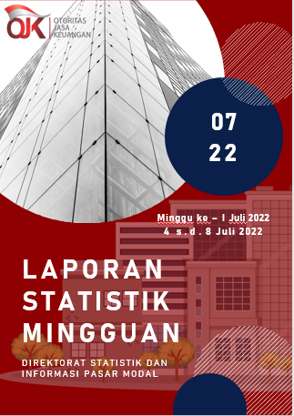

Summary
 |  |  | Statistik Pasar Modal 2022

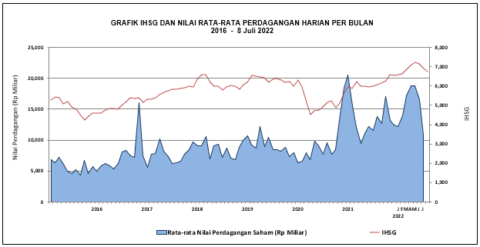

DATA SUMMARY

 | 2021 | 2022
SAHAM
Indeks Harga Saham Gabungan | 6,581.48 | 6,740.22
Total Perusahaan Tercatat* | 766 | 791
Perusahaan new listing | 54 | 25
Perusahaan Delisted | 1 | -
Kapitalisasi Pasar Saham IHSG (Rp Triliun) | 8,252.41 | 8,846.77
Kapitalisasi Pasar (Miliar US$)** | 578.51 | 590.34
Volume Transaksi (MilIar Saham) | 5,096.45 | 2,850.54
Nilai Perdagangan (Rp Triliun) | 3,302.93 | 1,932.32
Frekuensi Transaksi (ribu kali) | 319,821.16 | 171,231.54
Jumlah Hari Bursa | 247 | 122
Rata-rata Perdagangan Harian***:
Volume (juta saham) | 22,544.14 | 24,767.61
Nilai (Rp Miliar) | 13,431.27 | 15,877.41
Frekuensi (ribu kali) | 1,317.47 | 1,429.71
OBLIGASI DAN SUKUK
Total Outstanding (Rp Triliun) | 4,955.98 | 5,318.58
Obligasi dan Sukuk Pemerintah | 4,521.98 | 4,880.15
Obligasi Korporasi, Sukuk, dan EBA | 434.00 | 438.43
Total Outstanding (USD Million) | 347.50 | 259.34
Obligasi dan Sukuk Pemerintah | 300.00 | 211.84
Obligasi Korporasi, Sukuk, dan EBA | 47.50 | 47.50
EMISI
Saham (Rp Triliun) | 258.94 | 30.52
IPO Saham | 61.66 | 18.37
PUT | 197.27 | 12.15
Obligasi dan Sukuk (Rp Triliun) | 910.98 | 430.83
Pemerintah
Obligasi dan Sukuk Pemerintah | 806.63 | 348.29
Korporasi
Obligasi Korporasi | 92.41 | 74.22
Sukuk Korporasi | 11.94 | 8.33
JUMLAH PENAWARAN UMUM
Jumlah IPO Saham | 53 | 23
Jumlah PUT | 45 | 12

* Tidak termasuk saham preferen dan saham seri B (3 saham)
** Kurs BI tanggal 8 Juli 2022 Rp 14,986.00
*** Semua papan dan pasar saham termasuk juga Right, Warrant, dan Reksa Dana KIK

 |  |  | Hal i

